Chi tiết địa chất
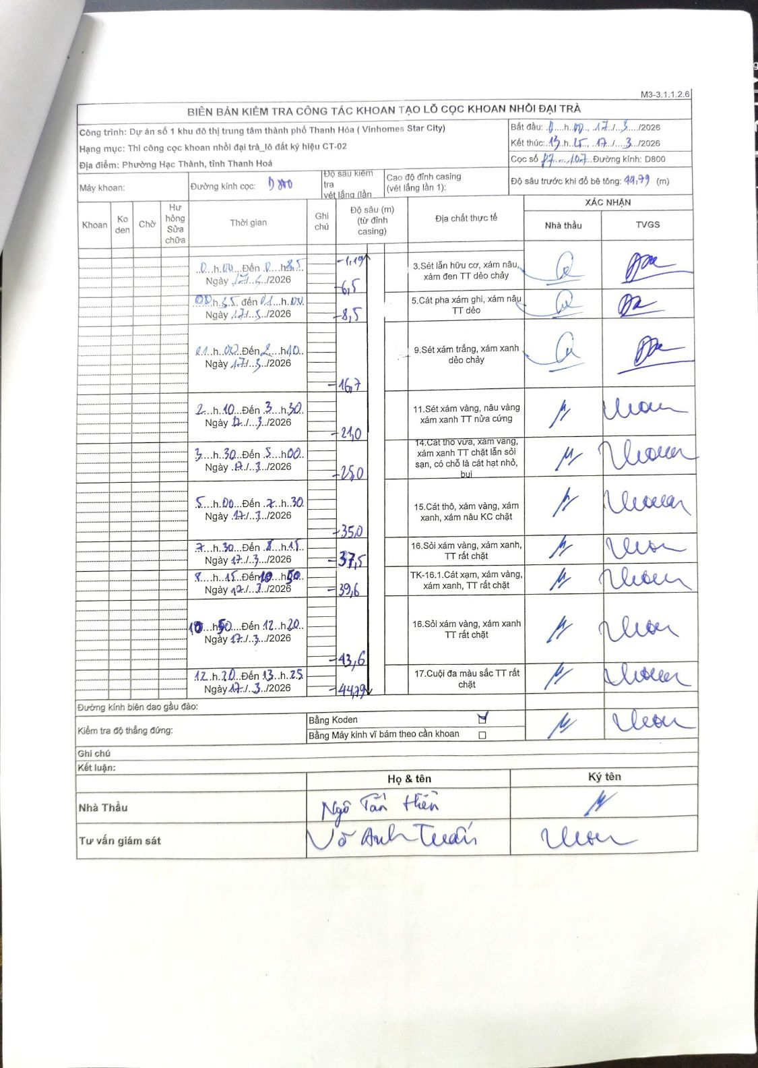
Dự án | Dự án số 1 khu đô thị trung tâm thành phố Thanh Hóa (Vinhomes Star City)
Hạng mục | Thi công cọc khoan nhồi đại trà_lô đất ký hiệu CT-02
Tên bộ phận | Phường Hạc Thành, tỉnh Thanh Hoá
Số hiệu cọc | P7-107
Biên bản số
Đường kính | D800
Bắt đầu thi công | 00:00 17/03/2026
Kết thúc thi công | 13:25 17/03/2026

Địa chất TT | Đường kính | Mô tả lớp thiết kế | Từ (h) | Đến (h) | Cao độ từ | Cao độ đến | T.Gian (h) | Dài (m) | V (m/h) | Ghi chú
1 | D800 | Sét lẫn hữu cơ, xám nâu, xám đen TT dẻo chảy | 00:00 17/03/2026 | 00:35 17/03/2026 | -1.19 | -6.5 | 0.58 | 5.31 | 9.1
2 | D800 | Cát pha xám ghi, xám nâu TT dẻo | 00:35 17/03/2026 | 01:00 17/03/2026 | -6.5 | -8.5 | 0.42 | 2 | 4.8
3 | D800 | Sét xám trắng, xám xanh dẻo chảy | 01:00 17/03/2026 | 02:10 17/03/2026 | -8.5 | -16.7 | 1.17 | 8.2 | 7.03
4 | D800 | Sét xám vàng, nâu vàng xám xanh TT nửa cứng | 02:10 17/03/2026 | 03:30 17/03/2026 | -16.7 | -21 | 1.33 | 4.3 | 3.23
5 | D800 | Cát thô vừa, xám vàng, xám xanh TT chặt lẫn sỏi sạn, có chỗ là cát hạt nhỏ, bụi | 03:30 17/03/2026 | 05:00 17/03/2026 | -21 | -25 | 1.5 | 4 | 2.67
6 | D800 | Cát thô, xám vàng, xám xanh, xám nâu KC chặt | 05:00 17/03/2026 | 07:30 17/03/2026 | -25 | -35 | 2.5 | 10 | 4
7 | D800 | Sỏi xám vàng, xám xanh, TT rất chặt | 07:30 17/03/2026 | 08:15 17/03/2026 | -35 | -37.5 | 0.75 | 2.5 | 3.33
8 | D800 | TK-16.1. Cát xạm, xám vàng, xám xanh, TT rất chặt | 08:15 17/03/2026 | 10:50 17/03/2026 | -37.5 | -39.6 | 2.58 | 2.1 | 0.81
9 | D800 | Sỏi xám vàng, xám xanh TT rất chặt | 10:50 17/03/2026 | 12:20 17/03/2026 | -39.6 | -43.6 | 1.5 | 4 | 2.67
10 | D800 | Cuội đa màu sắc TT rất chặt | 12:20 17/03/2026 | 13:25 17/03/2026 | -43.6 | -44.79 | 1.08 | 1.19 | 1.1

ẢNH BIÊN BẢN GỐC

